部署情况
 |  |  |  |  |  |  | 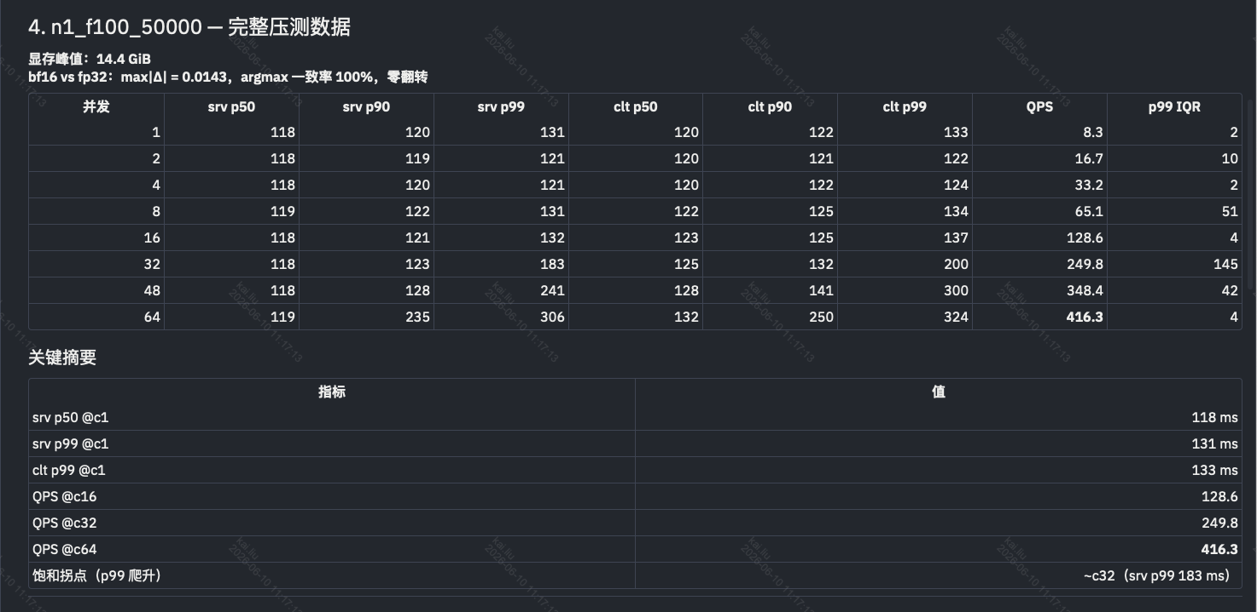 | 1. scorerqywxbase_V1_3 — 可上线候选 ✅ | 模型名称 | 预估 baked KV 显存 | 24GB 4090 能否加载 | 备注说明 | 备注
 |  |  |  |  |  |  |  |  | n1_f100_50000 | ~12 GiB | 是 | 显存占用约 12GB，可轻松加载 | 已上线
 |  |  |  |  |  |  |  |  | n1_f200_20000 | 9.8 GiB | 是 | 基准测试模型，实测显存 9.8GB，可稳定加载 | 已上线
 |  |  |  |  |  |  |  |  | n1_f200_50000 | ~25 GiB | 否 | 显存需求 25GB，超出 24GB 上限，无法加载 | 无法部署
 |  |  |  |  |  |  |  |  | n4_f200_20000 | ~39 GiB | 否 | 显存需求 39GB，大幅超出 24GB 上限，无法加载 | 无法部署
 |  |  |  |  |  |  |  |  | n4_f100_50000 | ~49 GiB | 否 | 显存需求 49GB，大幅超出 24GB 上限，无法加载 | 无法部署
 |  |  |  |  |  |  |  |  | n4_f200_50000 | ~98 GiB | 否 | 显存需求 98GB，大幅超出 24GB 上限，无法加载 | 无法部署
 |  |  |  |  |  |  |  |  | n8_f100_50000 | ~98 GiB | 否 | 显存需求 98GB，大幅超出 24GB 上限，无法加载 | 无法部署
 |  |  |  |  |  |  |  |  | n8_f200_20000 | ~78 GiB | 否 | 显存需求 78GB，大幅超出 24GB 上限，无法加载 | 无法部署
 |  |  |  |  |  |  |  |  | n8_f200_50000 | ~196 GiB | 否 | 显存需求 196GB，大幅超出 24GB 上限，无法加载 | 无法部署

 |  |  |  |  |  |  |  |  | N1_f100_5w(正式） |  |  |  | 已上线
 |  |  |  |  |  |  |  |  | N1_f200_2w(正式） |  |  |  | 已上线
 |  |  |  |  |  |  |  |  | N1_f100_2w(test) |  |  |  | 已上线
 |  |  |  |  |  |  |  |  | n4_f100_2w(正式) |  |  |  | 已上线
 |  |  |  |  |  |  |  |  | N4_f200_2w(test) |  |  |  | 无法部署
 |  |  |  | scorerqywxbase | V1_5 | 部署上线 | 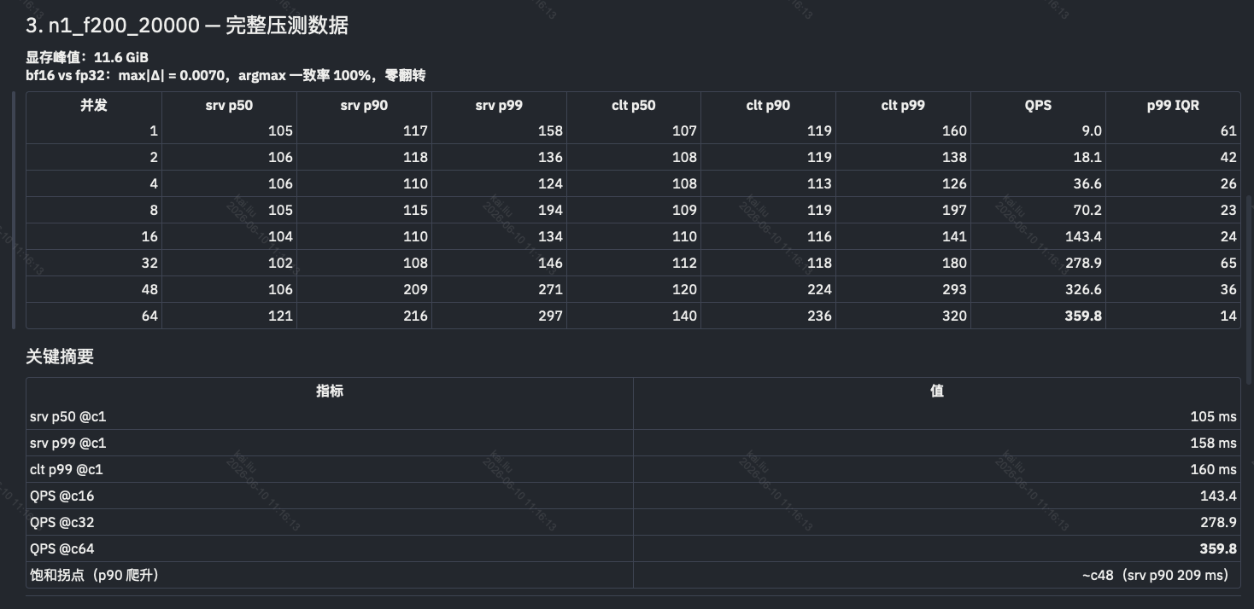 | 2. scorerqywxbase_V1_4 — 可上线候选 ✅

 |  | scorerqywxbaseinner_V1_5
指标 | f147_6k（基线） | f200_20000 | f100_50000
srv p50 @c1 | 40 ms | 105 ms (2.6×) | 118 ms (3.0×)
srv p50 @c16 | 40 ms | 104 ms | 118 ms
srv p50 @c64 | 40 ms | 121 ms | 119 ms
QPS @c64 | ~870 | 360 (-59%) | 416 (-52%)
QPS 天花板 | ~1250 (c142–c150) | 未测 (>360) | 未测 (>416)
显存 footprint | ~4.8 GiB | 11.6 GiB | 14.44 GiB
训练上下文 | 6k × 147 feat | 20k × 200 feat | 50k × 100 feat

 |  |  |  |  |  |  | 